상품제안서
장수거북24K금도금 골드수저 2P (오동나무함, 보자기 포장) | 상품코드: F27969

 |  |  |  |  |  |  | 02-412-0044 | www.easy1.co.kr
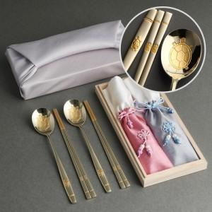

【상세/제작정보】

【인쇄/포장옵션】 | 레이저 / 보자기

【공급단가】 | 수량 | 30~ | 50~ | 100~ | 300~ | 500~
*VAT별도 | 단가 | 43,750원 | 43,050원 | 42,000원 | 40,950원 | 40,250원

【상품 URL】 | https://dev.easy1.co.kr:443/src/goods_detail.php?gdno=27969

